상품제안서
어트랙트 스텐콜드컵 4색 | 상품코드: F14986

 |  |  |  |  |  |  | 02-412-0044 | www.easy1.co.kr
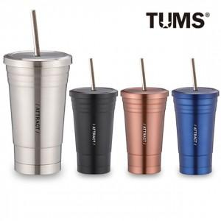

【상세/제작정보】 | * 100개이하는 40,000원의 인쇄비가 추가됩니다.

【인쇄/포장옵션】 | 실크, 레이저 / 포장지포장

【공급단가】 | 수량 | 100~ | 300~ | 500~ | 1,000~ | 2,000~
*VAT별도 | 단가 | 7,960원 | 7,670원 | 7,370원 | 7,080원 | 6,900원

【상품 URL】 | https://easy1.co.kr:443/src/goods_detail.php?gdno=14986

